COMMENCER
 | Outil de quantification pour des tests de diagnostic rapid (TDR) du choléra

BIENVENUE
Ce Excel calcule les quantités de tests de diagnostic rapide (TDR) nécessaires pour les tests annuels sur la base d'une formule standard - logique illustrée ci-dessous.
L'utilisation de cette méthodologie est facultative - les pays peuvent utiliser des alternatives développées par le pays et à décrire leur logique dans |  |  | le formulaire de demande des TDRs
Veuillez naviguer vers "CALCULATEUR" pour commencer.
Pour toute question, veuillez contacter |  | diagnostics@gavi.org
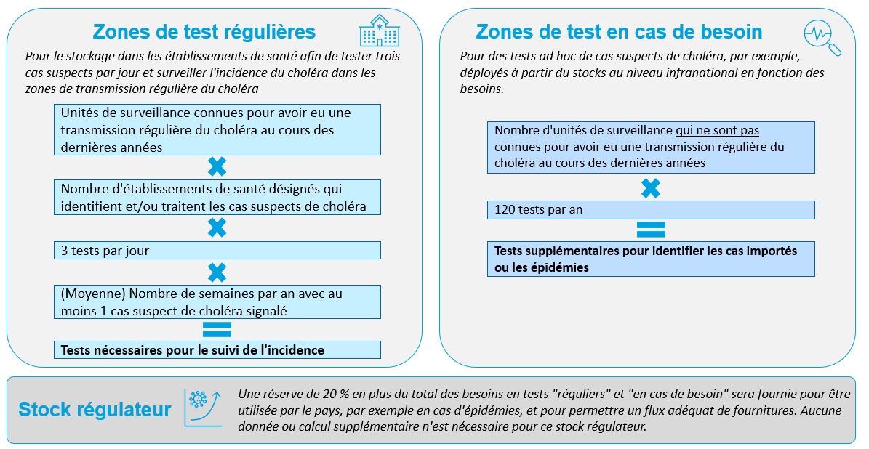

CALCULATEUR
 |  | Outil de quantification pour des tests de diagnostic rapid (TDR) du choléra

INSTRUCTIONS
Avant de commencer à utiliser cet outil, téléchargez et enregistrez le fichier sur votre ordinateur.
Les cellules bleu clair représentent les entrées ; les cellules bleu foncé représentent les sorties qui sont calculées automatiquement en fonction des entrées.
1. Table 1 - tests pour les zones de test régulières: Identifier les unités de surveillance connues pour leur transmission régulière du choléra au cours des dernières années, ainsi que le nombre de cas de choléra suspects par an (si connu) et confirmer le nombre d'établissements de santé utilisés pour détecter et/ou traiter les cas suspects de choléra dans ces districts (cellules bleu clair)
2.Table 2 - tests pour des zones de test en cas de besoin: Confirmer le nombre d'autre unités de surveillance (à l'exclusion de celles énumérées dans Table 1).
3. Totale - Utiliser la totale (dans cellule M16) pour le formulaire de demande.

(1) Tests pour les zones de test régulières |  |  |  |  | (2) Tests pour des zones de test en cas de besoin |  |  | (3) Quantification totale
Unité de surveillance | Nbre de cas de choléra suspects par an, e.g., 2022 | Nombre total de ces établissements de santé dans l'unité de surveillance | (Moyenne) Nombre de semaines par an avec au moins un cas de choléra suspect signalé dans l'unité de surveillance | Tests nécessaires (annuel) | Nombre des unités de surveillance à l'exclusion de celles énumerées pour les zones de test régulières | Nombre de tests par an par unité de surveillance | Tests nécessaires (annuel) | Zones de test régulières | -
Entrer | Entrer | Entrer | Entrer (0-52) | Calcule | Entrer | Fixé | Calcule | Zones de test en cas de besoin | -
 |  |  |  | - |  | 120 | - | Stock régulateur | -
 |  |  |  | - |  |  |  | Totale | -
 |  |  |  | -
 |  |  |  | -
 |  |  |  | -
 |  |  |  | -
 |  |  |  | -
 |  |  |  | -
 |  |  |  | -
 |  |  |  | -
 |  |  |  | -
 |  |  |  | -
 |  |  |  | -
 |  |  |  | -
 |  |  |  | -
 |  |  |  | -
 |  |  |  | -
 |  |  |  | -
 |  |  |  | -
 |  |  |  | -
TOTAL | - | 0 |  | -
Cliquer pour ajouter plus

